General
1.6. | Reemplazo de lámparas de baja eficiencia por lámparas LED en el sector público

 | Reemplazo de lámparas de baja eficiencia por lámparas LED en el sector público reduciendo así el consumo de energía y por ende reduciendo también las emisiones de GEI, con el objetivo de impulsar el uso de lámparas y otros equipos de iluminación LED en todas las instituciones públicas. La medida se implementa a través de las fichas de homologación de tecnología LED, aprobadas por el MINEM, y que son instrumentos que permiten el reemplazo de luminarias menos eficientes por lámparas y otros equipos de iluminación LED en los procesos de compras públicas, lo que permite además la inclusión de estas tecnologías en la implementación de nuevos establecimientos estatales.

 | Medida | Finalidad | Indicadores | Fuente (s)
 | Mercado de iluminación en el sector público | Impulsar el uso de lámparas eficientes en el sector público a través de las Fichas de Homologación de lámparas de tecnología LED. Aplica para lámparas LED. Nota: Asumiendo que todas las compras se reportan en OSCE. | Consumo eléctrico de lámparas Inventario de lámparas por reemplazar según potencia. Inventario de lámparas nueva según potencia. | OSCE/SEACE (FH), auditorías energéticas

 | Metodología
ER_{y} = (EC_{BL,Y} - EC_{PJ,y})/(1-TD_{y}) * 1/1000 * EF_{y}

Metodología (MDL) AMS-II.O. – Dissemination of energy efficient household appliances

 | Dónde:
 | ERy | Reducción de emisiones en el año y (tCO2/año)
 | ECBL,y | Consumo de energía de la Línea Base en el año y (kWh/año)
 | ECPJ,y | Consumo de energía de las actividades de proyecto en el año y (kWh/año)
 | TDy | Promedio anual de pérdidas técnicas en la red (0.1)
 | 1/1000 | Factor de conversión de kWh a MWh
 | EFy | Factor de emisión de la fuente de energía (tCO2/MWh)

Variables
 | 9 | 10 | 11 | 15 | 18 | 20 | 23 | 25 | 36 | 40 | 60 | 80 | 100 | 150 | 200
Lámparas
Tipo | Potencia (W)
Incandescente | 15 | 25 | 40 | 60 | 100 | 150 | 200 |  |  |  |  |  |  |  |  | Sector | Uso diario (h) | Uso anual (h)
Fluorescente circular |  |  | 32 |  |  |  |  |  |  |  |  |  |  |  |  | Público | 10 | 2,640
Fluorescente líneal | 10 | 18 | 36 | 60 | 80 | 100
Dicroico
Ahorrador (LFC) | 9 | 11 | 15 | 20 | 23 | 30
LED | 3 | 4 | 6 | 9 | 11 | 16 | 20 | 25 | 35 | 60
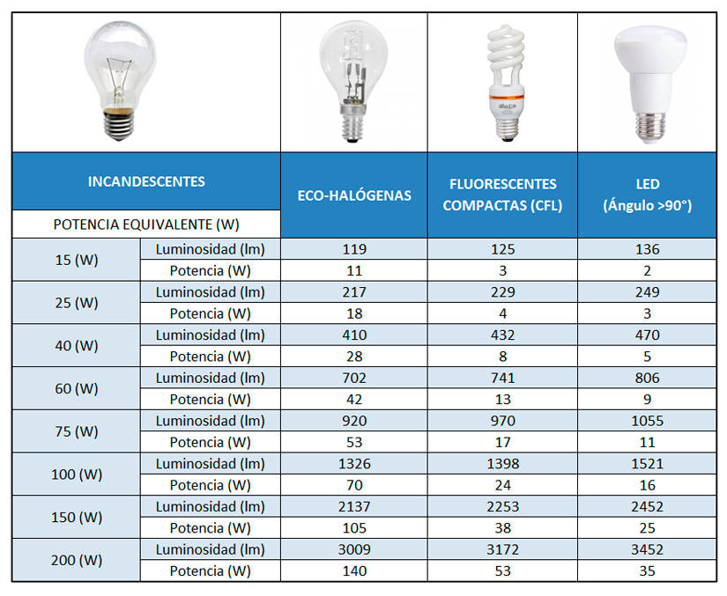
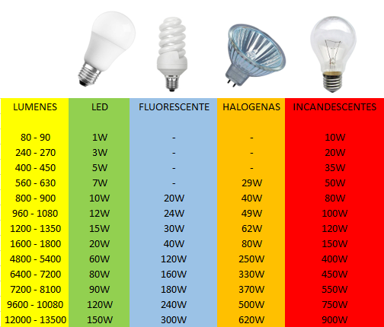
Tipo | Potencia (W) |  |  |  |  |  |  |  |  | Flujo luminoso (lm) | Incandescentes (W) | Fluorescente (W) | Halogenas (W) | LED (W)
Incandescente | 15 |  |  |  |  |  |  |  |  | 80 - 90 | 10 | 0 |  | 1
Incandescente | 25 |  |  |  |  |  |  |  |  | 240 - 270 | 20 | 0 |  | 3
Incandescente | 40 |  |  |  |  |  |  |  |  | 400 - 450 | 35 | 0 |  | 5
Incandescente | 60 |  |  |  |  |  |  |  |  | 560 - 630 | 50 | 0 | 29 | 7
Incandescente | 100 |  |  |  |  |  |  |  |  | 800 - 900 | 80 | 20 | 40 | 10
Incandescente | 150 |  |  |  |  |  |  |  |  | 960 - 1080 | 100 | 24 | 49 | 12
Incandescente | 200 |  |  |  |  |  |  |  |  | 1200 - 1350 | 120 | 30 | 62 | 15
Fluorescente líneal | 10 |  |  |  |  |  |  |  |  | 1600 - 1800 | 150 | 40 | 80 | 20 |  |  |  |  | Mes | Codigo
Fluorescente líneal | 18 |  |  |  |  |  |  |  |  | 4800 - 5400 | 400 | 120 | 250 | 60 |  |  |  |  | Enero | 11
Fluorescente líneal | 36 |  |  |  |  |  |  |  |  | 6400 - 7200 | 450 | 160 | 330 | 80 |  |  |  |  | Febrero | 10
Fluorescente líneal | 60 |  |  |  |  |  |  |  |  | 7200 - 8100 | 550 | 180 | 370 | 90 |  |  |  |  | Marzo | 9
Fluorescente líneal | 80 |  |  |  |  |  |  |  |  | 9600 - 10080 | 750 | 240 | 500 | 120 |  |  |  |  | Abril | 8
Fluorescente líneal | 100 |  |  |  |  |  |  |  |  | 12000 - 13500 | 900 | 300 | 620 | 150 |  |  |  |  | Mayo | 7
Fluorescente circular | 22 |  |  |  |  |  |  |  |  |  |  |  |  |  |  |  |  |  | Junio | 6
Fluorescente circular | 32 |  |  |  |  |  |  |  |  |  |  |  |  |  |  |  |  |  | Julio | 5
Ahorrador (LFC) | 9 |  |  |  |  |  |  |  |  |  |  |  |  |  |  |  |  |  | Agosto | 4
Ahorrador (LFC) | 11 |  |  |  |  |  |  |  |  |  |  |  |  |  |  |  |  |  | Septiembre | 3
Ahorrador (LFC) | 15 |  |  |  |  |  |  |  |  |  |  |  |  |  |  |  |  |  | Octubre | 2
Ahorrador (LFC) | 20 |  |  |  |  |  |  |  |  |  |  |  |  |  |  |  |  |  | Noviembre | 1
Ahorrador (LFC) | 23 |  |  |  |  |  |  |  |  |  |  |  |  |  |  |  |  |  | Diciembre | 0
Ahorrador (LFC) | 30 |  | http://www.sucaled.com/dicroicas/lamparas-dicroicas/
LED | 3
LED | 4 |  |  |  |  |  |  |  |  |  |  |  |  |  |  | https://www.carrefour.es/equivalencia-luminica-de-bombillas/a440030/a
LED | 6
LED | 9
LED | 11
LED | 16
LED | 20
LED | 25
LED | 35
LED | 60

 | 8 | 9 | 10 | 11 | 12 | 13 | 14 | 15 | 16 | 17 | 18 | 19 | 20 | 21 | 22 | 23 | 24 | 25

